关系图
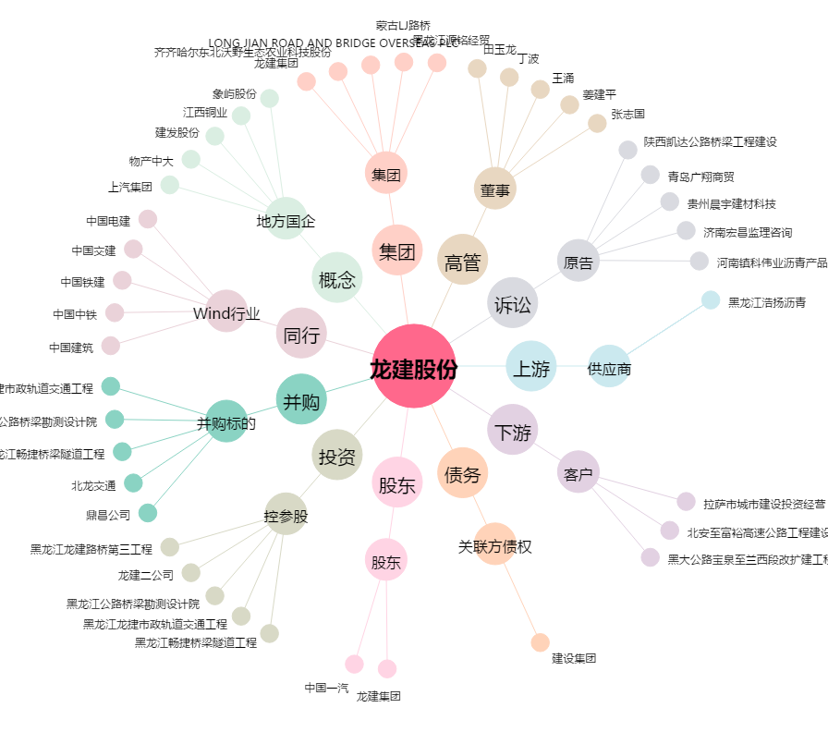
龙建股份[600853.SH] - 关系概览图

